对账
订单号 | 入住日期 | 离店日期 | 应收 |  |  |  | ,
999222720694669 | 2023-07-31 | 2023-08-02 | 136 | 136.00 | 3030221 | 0 | ,3030221 | 直连
999225020026968 | 2023-07-30 | 2023-08-02 | 113.22 | 113.22 | 3566219 | 0 | ,3566219 | 直采

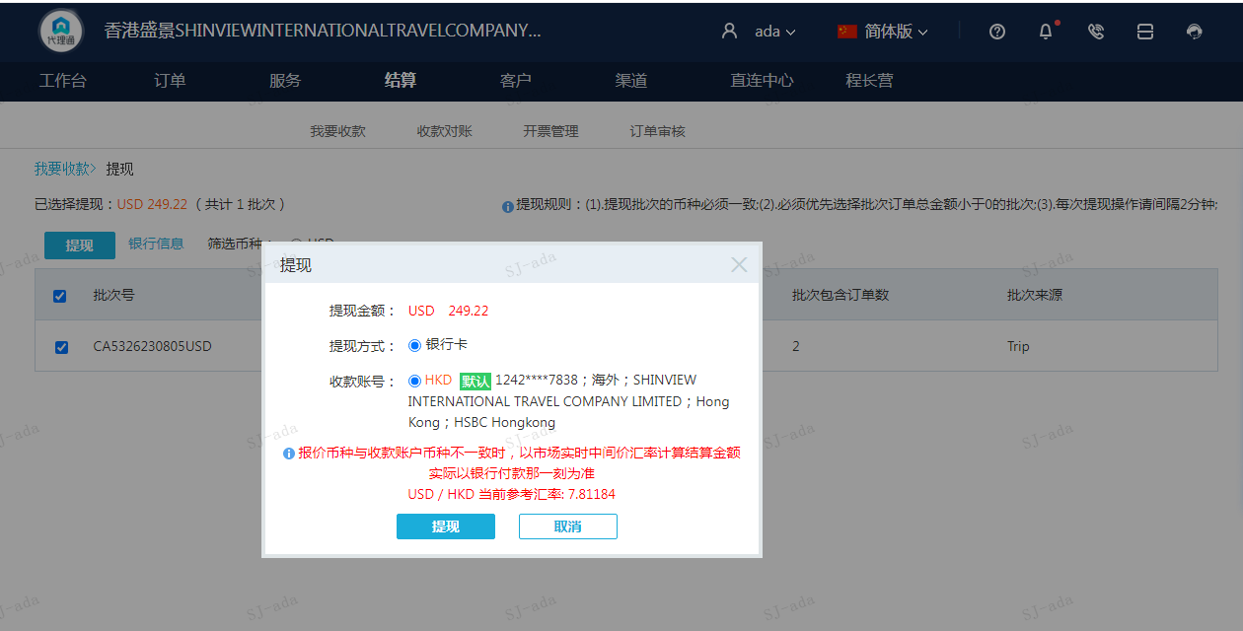
 |  |  | 249.22
 |  |  | USD 249.22

A230805093043911 | 136 | 1062.41
A230805093147911 | 113.22 | 884.46
USD / HKD 当前参考汇率: 7.81184 | 249.22 | 1946.87
总计：249.22 USD/ 1946.87 HKD

